写真集
男子一般の部
１位トーナメント
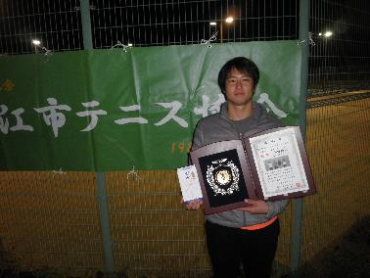
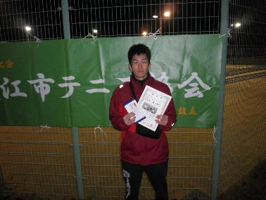
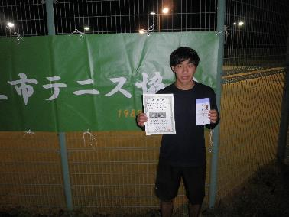
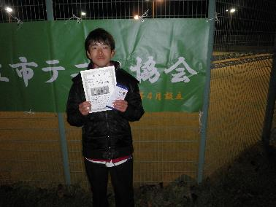

優勝 | 平野優也 | 準優勝 | 原山侑己 | ３位 | 井川直哉 | 4位 | 茂森弘樹
 | 東近江グリフィンズ |  | アンヴァース |  | 一般 |  | 一般

２位トーナメント
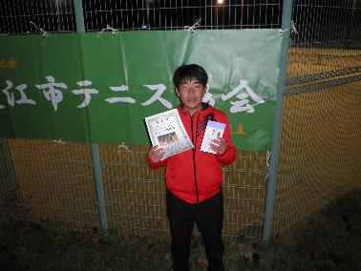
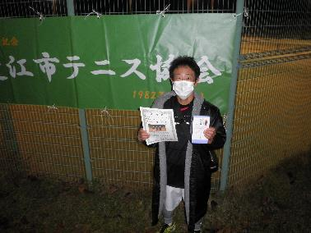
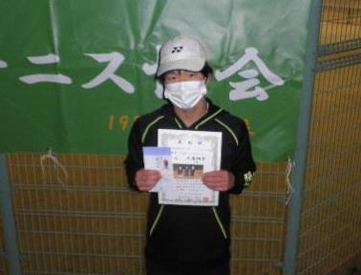

優勝 | 袖岡楓馬 | 準優勝 | 峰 祥靖 | ３位 | 大島翔空
 | 一般Jr |  | うさぎとかめの集い |  | 一般Jr

３位トーナメント
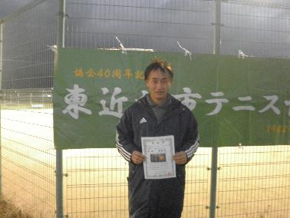
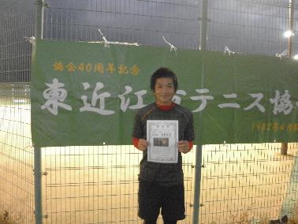
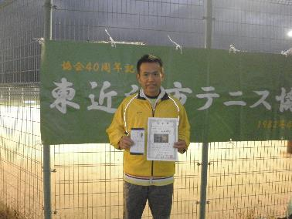

優勝 | 吉村淳 | 準優勝 | 脇野佳邦 | ３位 | 山本昌紀
 | うさぎとかめの集い |  | うさぎとかめの集い |  | うさぎとかめの集い

男子OV55の部
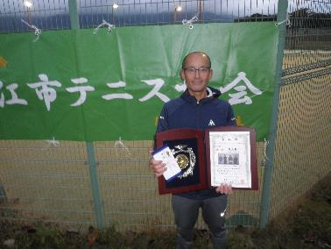
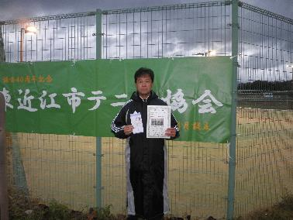
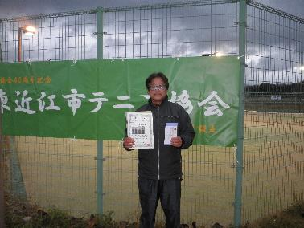
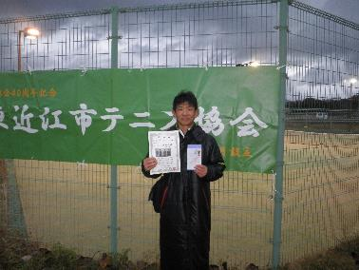

優勝 | 川上英二 | 準優勝 | 山本浩之 | ３位 | 川並和之 | ４位 | 浅田隆昭
 | 村田八日市TC |  | うさぎとかめの集い |  | Kテニスカレッジ |  | 村田八日市TC

女子一般の部
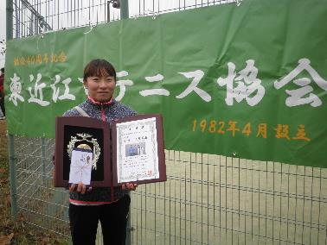
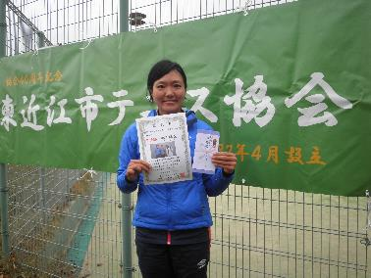
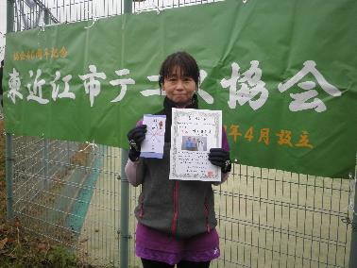

優勝 | 大野美南 | 準優勝 | 池田枝里 | ３位 | 川上美弥子
 | フレンズ |  | アンヴァース |  | 村田八日市TC

